Rajaus
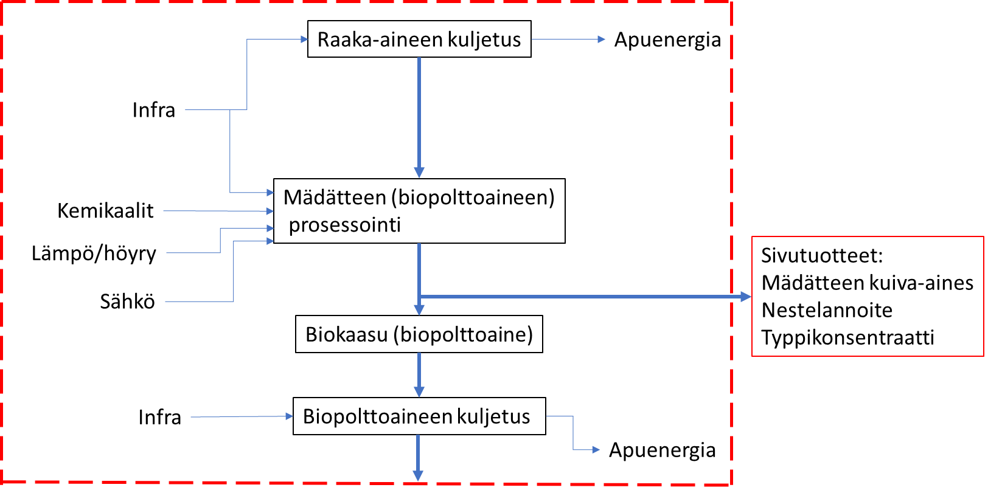

Biolaitoksen syötteet
Orgaaninen solujäte | t/a
Ravinnerikas vesijae | 57,000
Puhdistamoliete

 |  | Tuote:
 |  | Biopolttoaineet:
 |  | Biokaasua vuodessa | 2,116,666 | m3 | >> biometaaniksi laskettuna | 1,270,000 | m3

 |  | Raaka-aineesta saatava energiamäärä |  | 12,700,000 | kWh
 |  | Raaka-aineesta saatava energiamäärä, yksikkömuunnos |  | 45,720,000 | MJ

 |  | Sivutuote:

 |  | Mädätteen kuiva-aines | 16,150 | t
 |  | Nestelannoite | 7,800 | t
 |  | Ammonium konsentraatti | 122 | t

